关系图
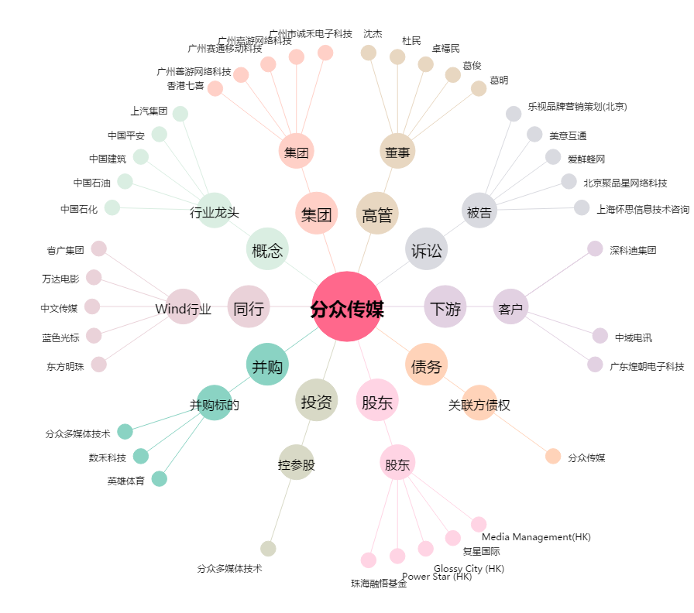
分众传媒[002027.SZ] - 关系概览图

